1.1
voltar à página inicial |  |  |  | 1 - FORMULÁRIOS
 | S | N | NA
 | x |  |  | 1.1 A sequência de tabulação entre campos segue a sequência de preenchimento
 |  |  |  | A ordem de tabulação por entre os campos deve corresponder à sequência normal de preenchimento do formulário.

 | Listagem de evidências
 |  |  |  |  | Notas:
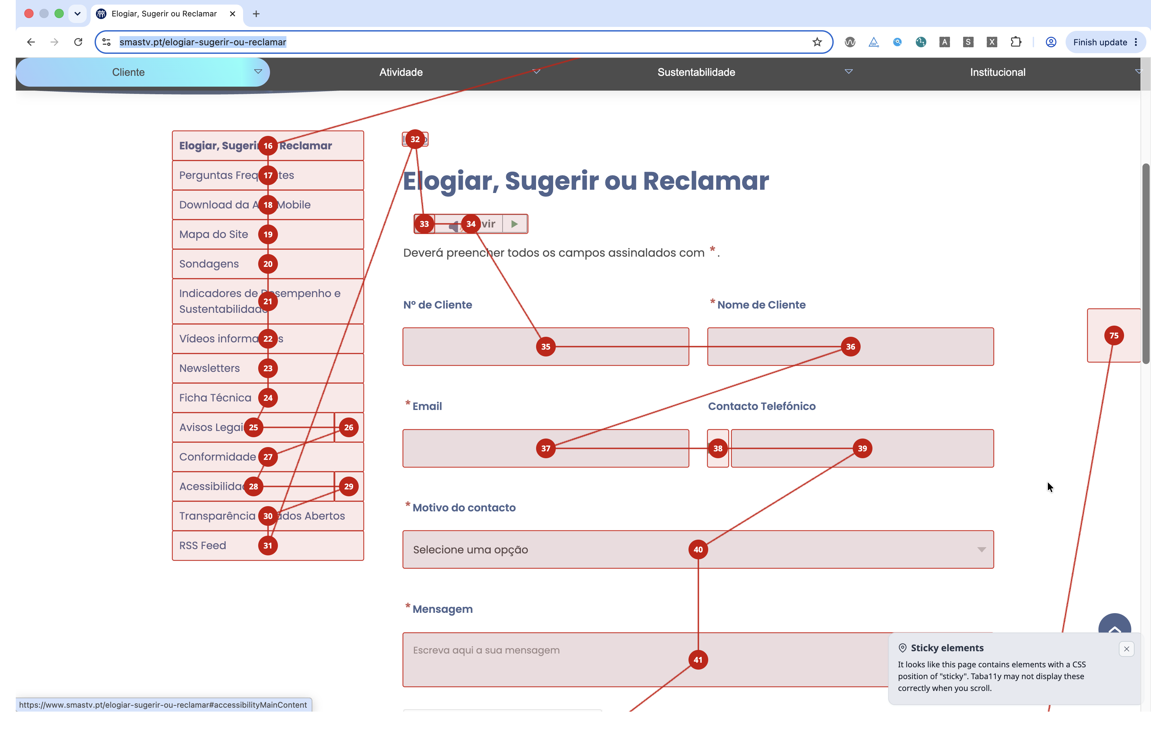
 |  |  |  |  | https://www.smastv.pt/elogiar-sugerir-ou-reclamar

2.1
voltar à página inicial |  |  |  | 2 - CAMPOS
 | S | N | NA
 | x |  |  | 2.1 O tamanho dos campos deve refletir o tamanho previsível dos dados
 |  |  |  | O tamanho dos campos deve refletir o tamanho previsível para a entrada dos dados. Por exemplo, um campo para telefone deve ter a largura estritamente necessária para conter todos os dígitos. Nem mais nem menos.

 | Listagem de evidências
 |  |  |  |  | Notas:
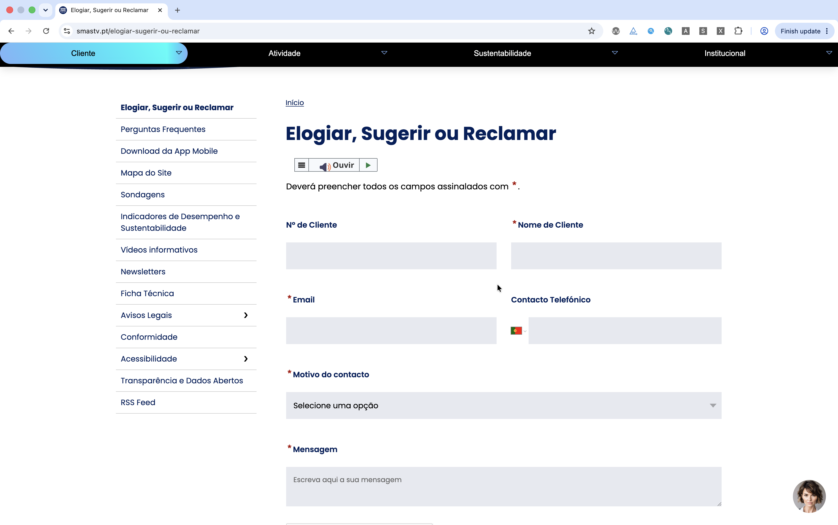
 |  |  |  |  | https://www.smastv.pt/elogiar-sugerir-ou-reclamar

2.3
voltar à página inicial |  |  |  | 2 - CAMPOS
 | S | N | NA
 | x |  |  | 2.3 As legendas dos campos são breves e claras
 |  |  |  | As legendas associadas aos campos devem ser claras e o mais breves possível, sem recorrer a grandes explicações. Se essas explicações forem necessárias, devem ser apresentadas num bloco de texto paralelo.

 | Listagem de evidências
 |  |  |  |  | Notas:
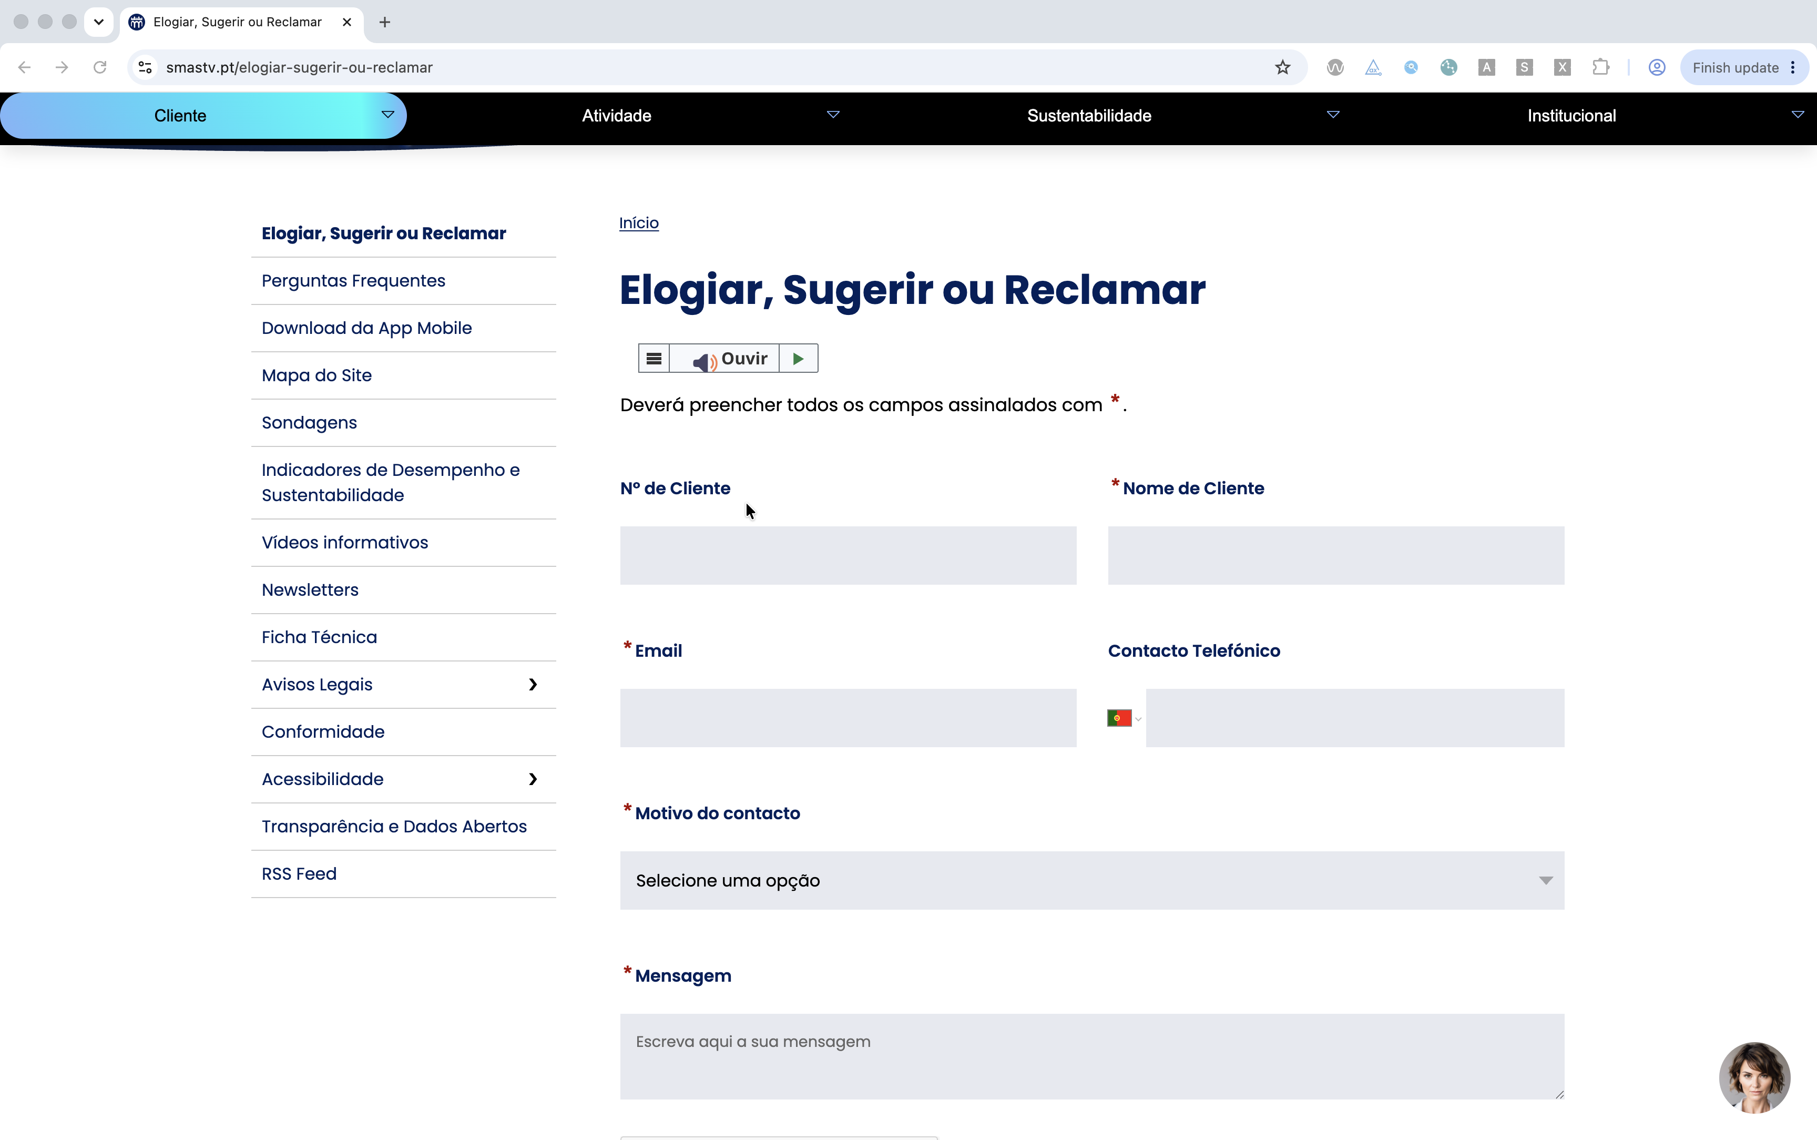
 |  |  |  |  | https://www.smastv.pt/elogiar-sugerir-ou-reclamar

2.4
voltar à página inicial |  |  |  | 2 - CAMPOS
 | S | N | NA
 | x |  |  | 2.4 Campos obrigatórios devem ser claramente indicados como tal
 |  |  |  | A identificação não deve basear-se apenas na cor. A sinalética visual de identificação deve ser notória. Deve ser disponibilizado um equivalente alternativo compatível com as tecnologias de apoio usadas por utilizadores com necessidades especiais.

 | Listagem de evidências
 |  |  |  |  | Notas:
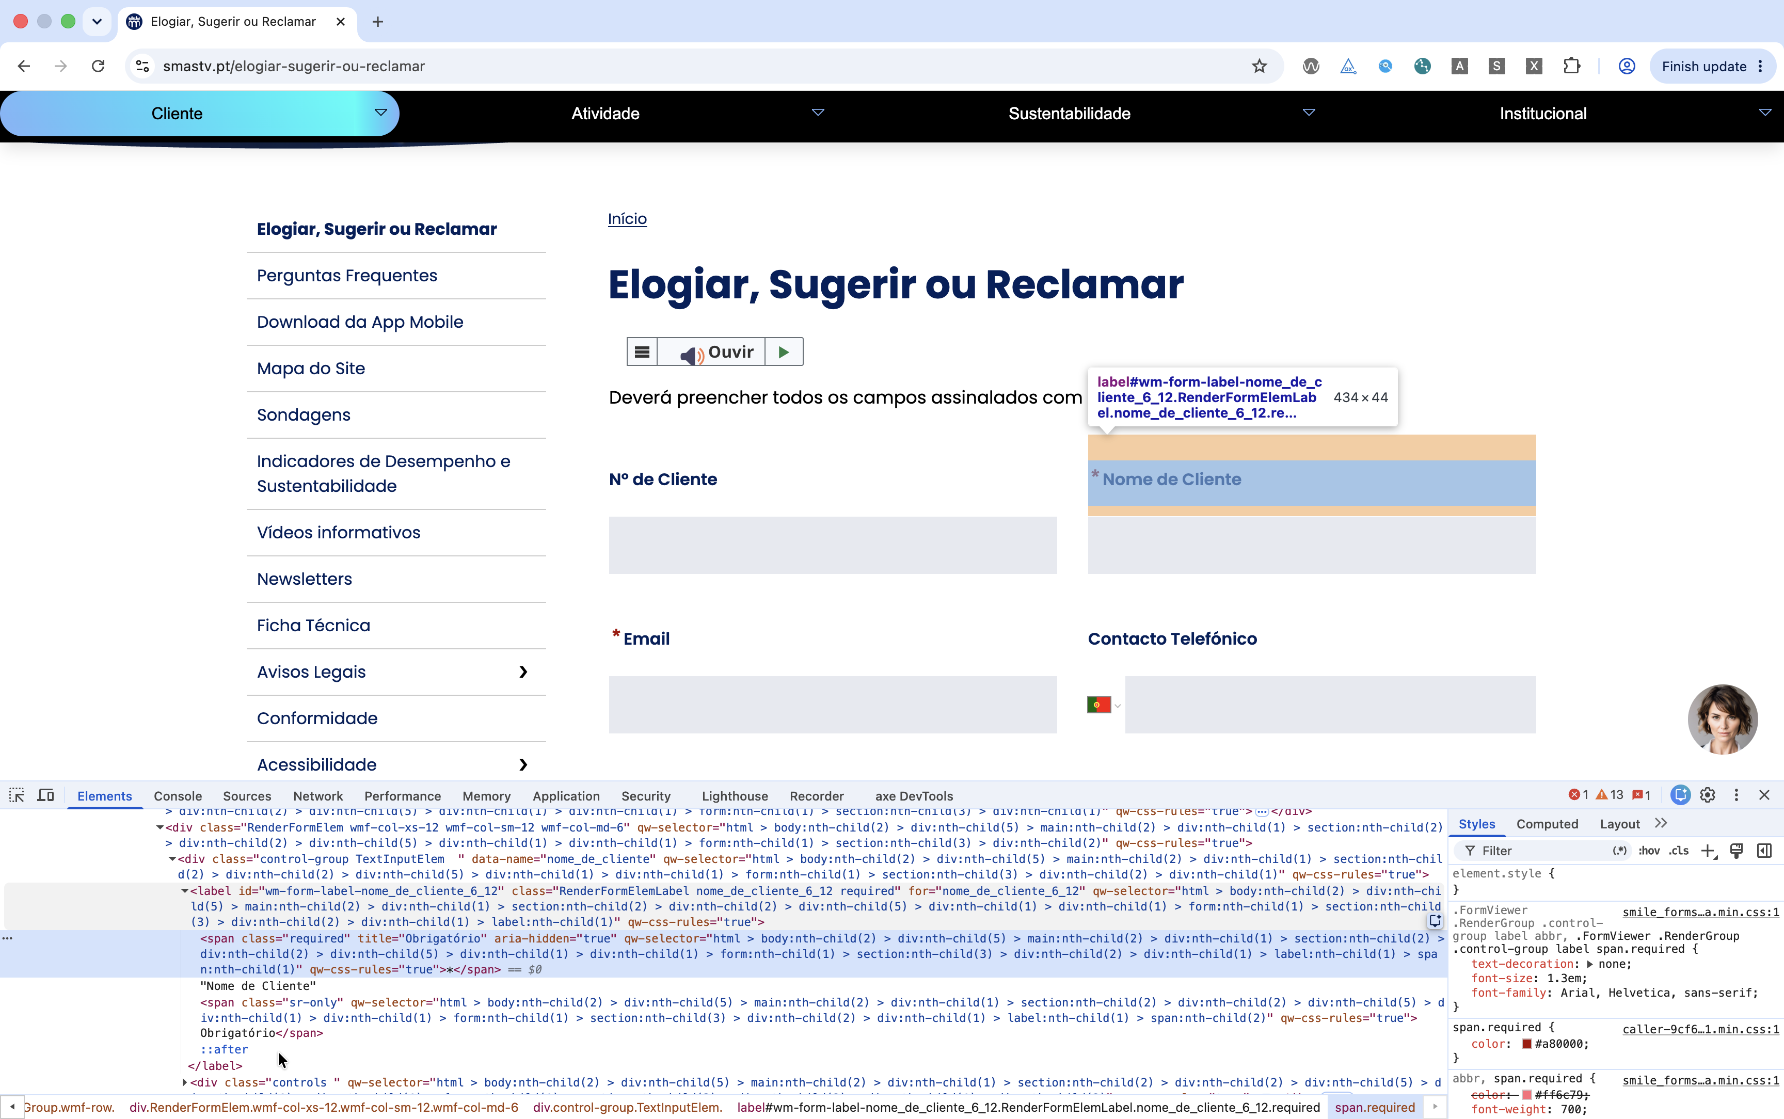
 |  |  |  |  | https://www.smastv.pt/elogiar-sugerir-ou-reclamar

4.1
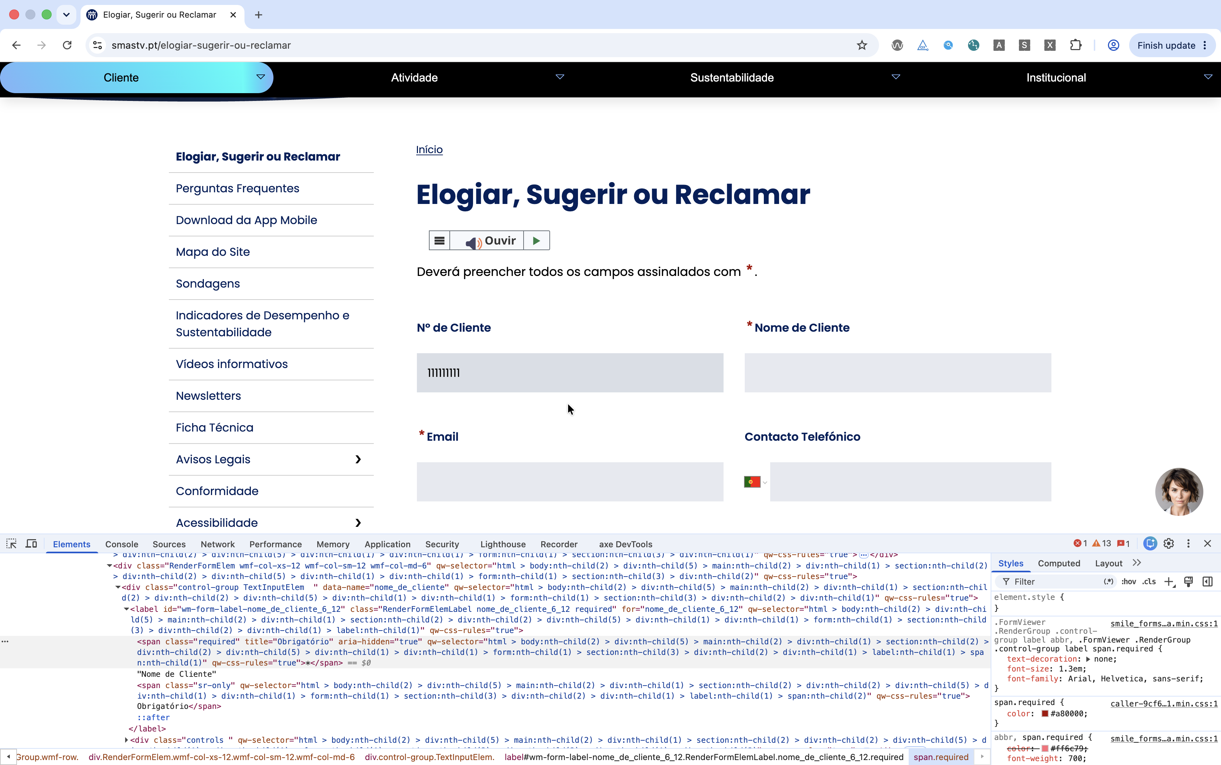
voltar à página inicial |  |  |  | 4 - ERROS
 | S | N | NA
 | x |  |  | 4.1 A informação já introduzida deve poder ser corrigida a qualquer momento
 |  |  |  | Toda a informação já transmitida pelo utilizador numa sessão pode ser corrigida, em qualquer momento, antes da transação ser finalizada.

 | Listagem de evidências
 |  |  |  |  | Notas:
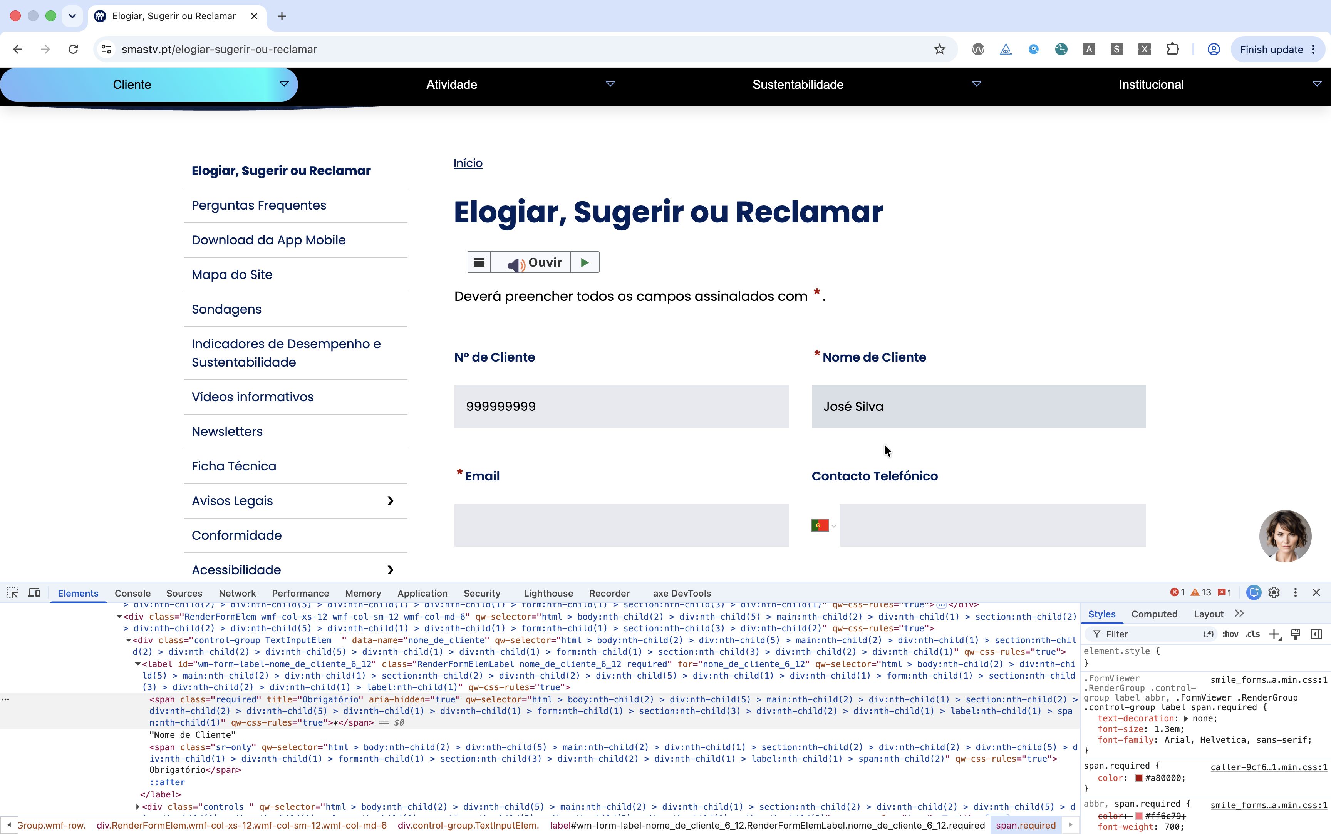
 |  |  |  |  | https://www.smastv.pt/elogiar-sugerir-ou-reclamar

4.3
voltar à página inicial |  |  |  | 4 - ERROS
 | S | N | NA
 | x |  |  | 4.3 As mensagens de erro são claramente identificadas junto aos campos de origem
 |  |  |  | As mensagens de erro devem ser apresentadas claramente associadas aos campos a que dizem respeito. Isto não invalida a necessidade de as apresentar numa lista sumário. Esta última técnica é particularmente útil em páginas longas.

 | Listagem de evidências
 |  |  |  |  | Notas:
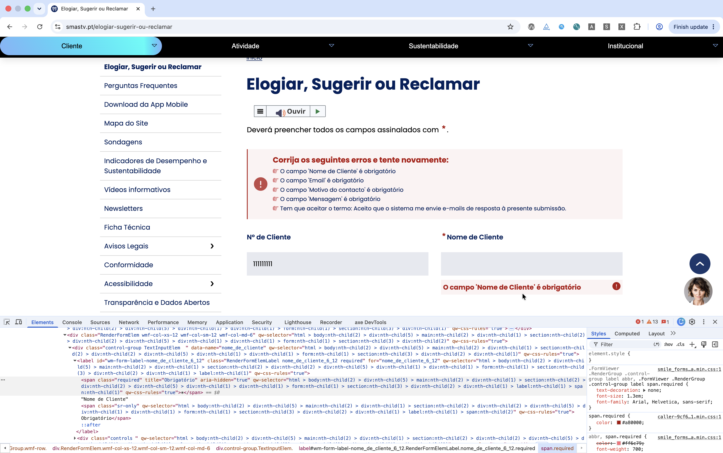
 |  |  |  |  | https://www.smastv.pt/elogiar-sugerir-ou-reclamar

4.4
voltar à página inicial |  |  |  | 4 - ERROS
 | S | N | NA
 | x |  |  | 4.4 As mensagens de erro devem mostrar os passos concretos para a resolução dos mesmos
 |  |  |  | As mensagens de erro devem ser claras e sucintas, não expondo desnecessariamente o utilizador a mecanismos internos do sistema, explicando claramente os passos necessários para que o utilizador resolva o problema.

 | Listagem de evidências
 |  |  |  |  | Notas:
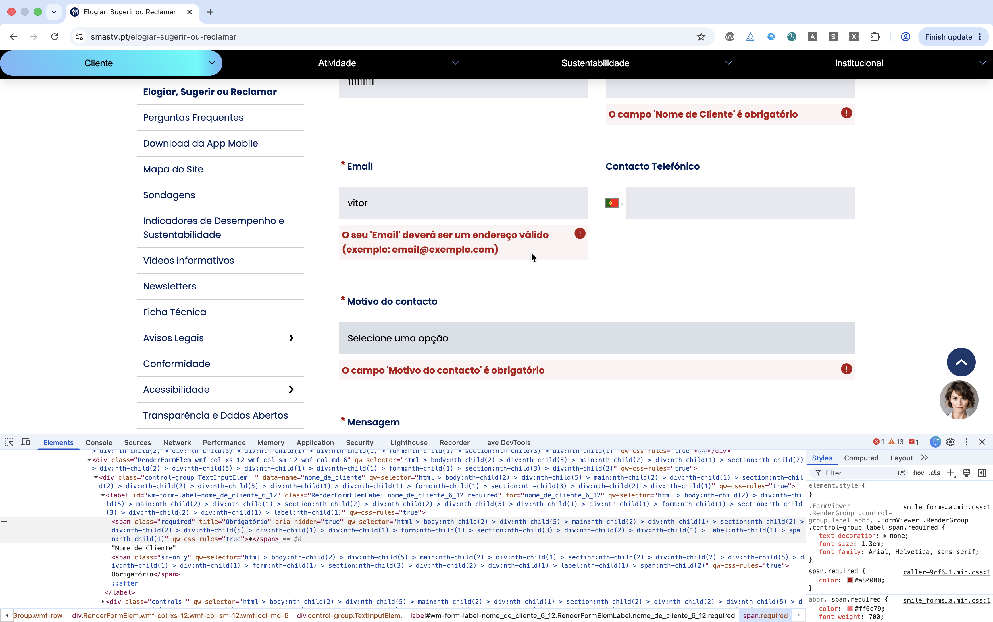
 |  |  |  |  | https://www.smastv.pt/elogiar-sugerir-ou-reclamar

